关系图
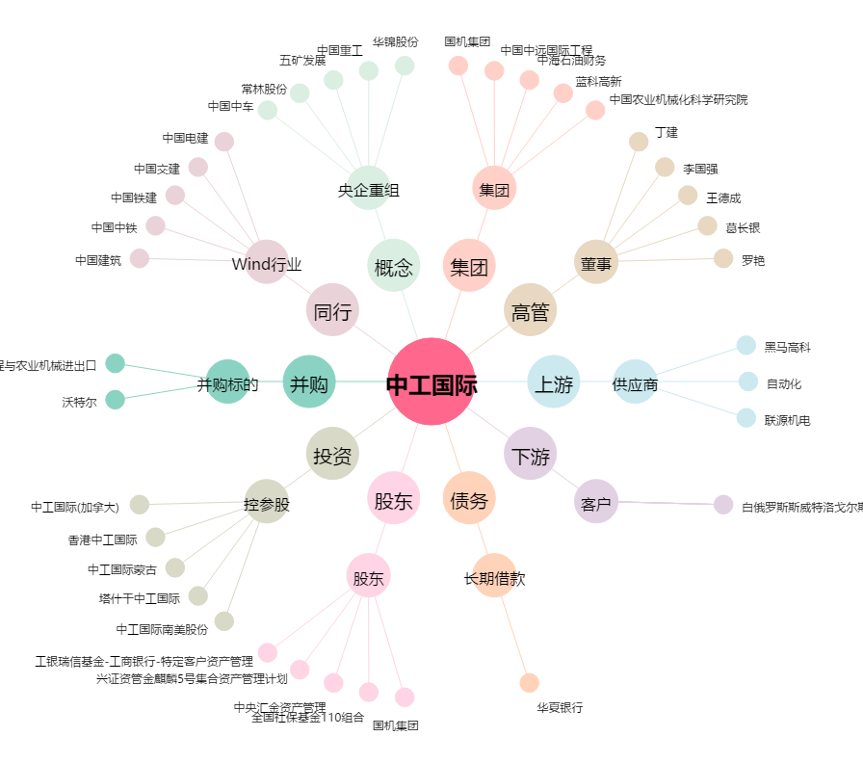
中工国际[002051.SZ] - 关系概览图

